报价清单
乐群公交站场出口门楼顶站场名称招牌制作项目报价清单
建设单位:中山公共交通运输集团有限公司
项目施工地址：乐群公交站场
项目名称：乐群公交站场出口门楼顶站场名称招牌制作项目
序号 | 类别 | 规格（m） |  | 单位 | 数量 | 单价(元) | 小计(元) | 图例
1 | 拆除旧招牌 保留原不锈钢支架 | 16.1 | 2.6 | ㎡ | 41.86
2 | 后侧304不锈钢管焊制支撑架规格:20mm*40mm*1.2mm | 16.1 | 2.6 | ㎡ | 41.86 |  |  | 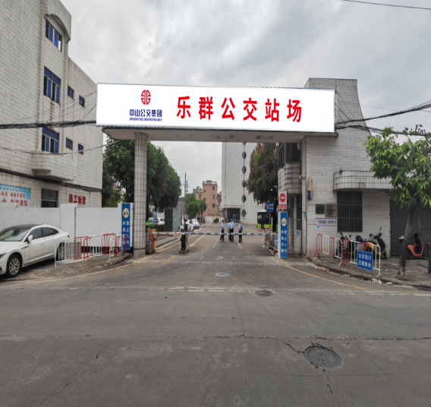
3 | 门楼顶双面封4厘铝塑板 | 16.1 | 2.6 | ㎡ | 83.72
4 | 宽304不锈钢边框 规格:宽60mm*1.2mm | 16.1+2.6+16.1+2.6 |  | m | 34.20
5 | 304不锈钢烤漆字(logo) 规格:板厚1.2mm字体边厚6cm | 0.61 | 0.61 | 个 | 1.00
6 | 304不锈钢烤漆字 (中山公交集团) 规格:板厚1.2mm,边厚6cm | 0.29 | 0.28 | 个 | 6.00
7 | 304不锈钢烤漆字(英文)规格:板厚*1.2mm,字体边厚3cm | 0.13 | 0.50 | 个 | 34.00
8 | 304不锈钢烤漆字 (乐群公交站场) 规格:板厚1.2mm,字体边厚6cm | 0.95 | 1.07 | 个 | 6.00
9 | 304不锈钢烤漆字 遵章守纪 共筑平安公交 规格:板厚1.2mm,字体边厚6cm | 1.10 | 1.10 | 个 | 10.00
10 | 门楼底部铲除旧底批灰+刮腻子+室外乳胶漆翻新 | 16.10 | 2.00 | ㎡ | 32.20
11 | 安装费用 |  |  | 项 | 1.00
12 | 五金杂件 |  |  | 项 | 1.00
13 | 吊车费 |  |  | 台班 | 2.00
14 | 税点 |  |  | / | %
 | 总计（元）
 | 注：以上报价含专用发票。

报价单位： 联系人电话： 报价日期：2024年 月 日

